Modèle Obat
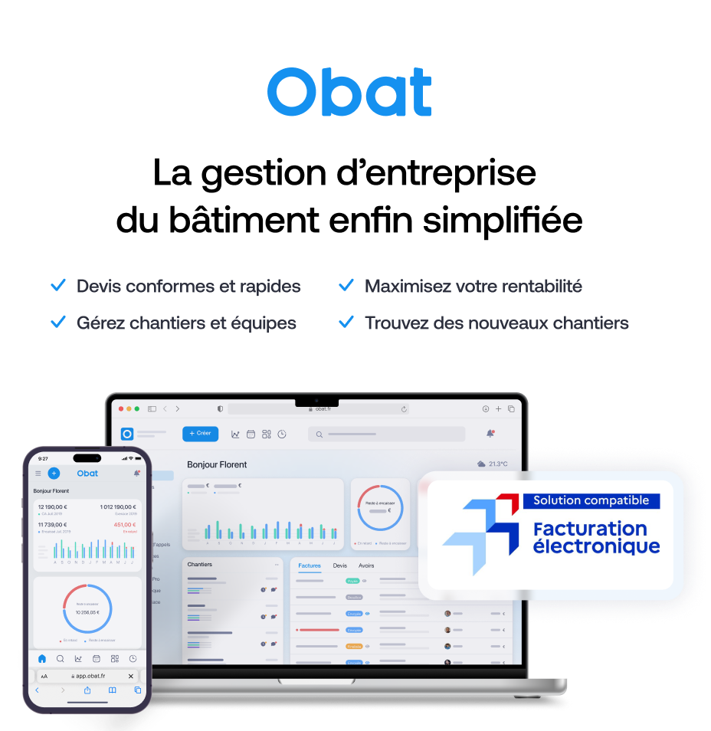
AJOUTER VOTRE LOGO (Inserer > Image) |  |  |  | FACTURE
 | Votre entreprise
 | Adresse
 | Code postal et ville |  |  |  |  |  |  | 189900%
 | Numéro de téléphone
 | Adresse email

 |  |  |  |  |  |  | Votre client
 |  |  |  |  |  |  | Nom du client
 |  |  |  |  |  |  | Adresse
 |  |  |  |  |  |  | Code postal et ville

 | En référence à la facture N° |  | 1899.12.30
 | Avoir N°
 | Motif
 | N° Devis :
 | N° Client :
 | En date du
 | Echéance au

 | Description |  |  |  | Unité | Qté | Prix unitaire | TVA | Total HT | 0 | Ce modèle de facture d'avoir vous est offert par Obat.
 | 1. Chambre |  |  |  |  |  |  |  |  |  | 💡 Un client mécontent, une erreur de facturation, un chantier annulé ça arrive. Avec Obat, votre avoir est prêt en 2 clics, conforme et traçable.
 | Main d'oeuvre |  |  |  | h | 2 | 60 € | 20% | 120.00 €
 | Prise |  |  |  | pièce | 10 | 20.50 € | 20% | 205.00 €
 | 2. Salle de bain
 | Main d'oeuvre |  |  |  | h | 1 | 60 € | 20% | 30.00 €
 | Prise |  |  |  | pièce | 2 | 20.50 € | 20% | 41.00 €

1
 | Total HT | Taux TVA | Total TVA | Total TTC |  |  | Total HT : |  | 396.00 €
 | 396.00 € | 20% | 79.20 € | 475.20 € |  |  | Total TVA : |  | 79.20 €
 | 0.00 € | 10% | 0.00 € | 0.00 € |  |  | Total TTC : |  | 475.20 €
 | 0.00 € | 5.5% | 0.00 € | 0.00 € |  |  | Montant de l'avoir |  | 475.20 €

 | Conditions de paiement
 | Coordonnées bancaires : IBAN : XXXX XXXX XXXX XXXX BIC : XXXXXXX

 | Commentaires
 | Le présent avoir annule et remplace partiellement / totalement la facture N°[X] du [date].

 | Facture offerte par OBAT, le logiciel de devis et facture conçu pour les artisans du bâtiment +21 000 pros du bâtiment ont choisi Obat pour la gestion de leur entreprise Retrouvez notre offre sur www.obat.fr

